resumen costes
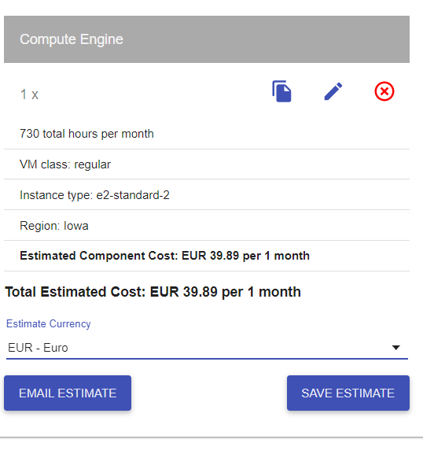
 |  | MVP | PF
COSTES |  | 2,129.49 | 32,753.31

 |  |  |  |  |  | Costes Técnicos
Directos |  | 1,774.57 | 21,518.23 |  |  | Nombre | Suscripcion | Unid. | Tipo | Precio($) | Precio(€) | Total
 | Personal* | 1,694.79 | 8,676.07 | €/hora pte establecer las horas del proyecto para ajustar costes personal |  | * Instancia Google Cloud | e2-n2-standard | 1 | Mensual | MVP(solo 2 meses coste) | 39.89 | 79.78
CT | Equipos | 0.00 | 0.00 | elimino coste hardware. No se imputa al proyecto. |  |  | c2-standard-4 | 1 | Mensual | 12 meses | 99.42 | 1,193.04
 | Viajes/Desplazamientos |  |  |  |  | Alojamiento web Arsys | Professional | 1 | Mensual |  | 5.00 | 60.00
CT | Instancia Google Cloud | 79.78 |  | * |  | API Twitter | Premium version | 1 | Mensual (x12) | 1299 | 1,065.18 | 12,782.16
CT | Alojamiento web Arsys | 0.00 | 60.00 |  |  | EQUIPOS PC Huawei MateBook X Pro 2020 | 16GB+512GB Táctil Intel i5+UHD 620 | 7 |  |  | 1,099.00 | 7,693.00
CT | Api Twitter v. premium | 0.00 | 12,782.16 |  |  | Kubernettes Google Cloud | N1-standard-2 | 4 | Mensual |  | 158.33 | 1,899.96
 | Kubernettes | 0.00 | 1,899.96
 | ¿servidores?
 |  |  |  |  |  | Conversion € / $: | 0.82

Indirectos |  | 0.00 | 5,776.20 |  |  | Costes Indirectos

 | Internet + telf | 0.00 | 2,776.20 |  |  | Telefonía e internet | 7 líneas 12 meses
 | impuestos |  |  |  |  | Despacho en CºNegocios | 250€/mes
 | local emprendis las artes | 0.00 | 3,000.00
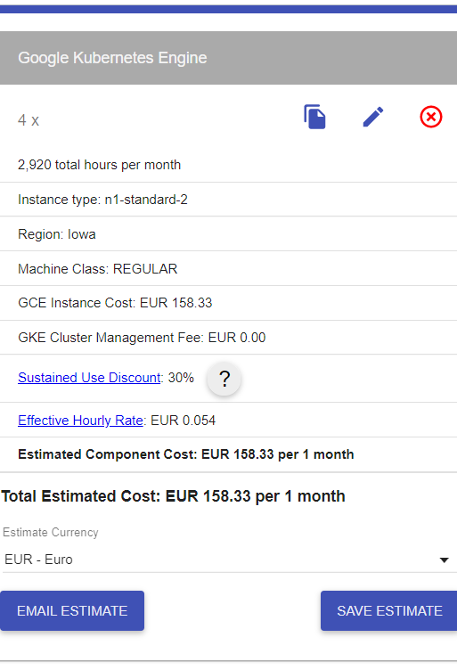

Contingencia |  | 354.91 | 5,458.89
 | +20% | 354.91 | 5,458.89

 |  |  |  |  | pendiente. Revisar :

 |  |  |  |  | +hitos. Línea temporal con costes / hoja de ruta | con comparable de MVP con el proyecto final
 |  |  |  |  | estandarizar
 |  |  |  |  | refactorizar

 |  |  |  |  | ver proyecto dep con jose
 |  |  |  |  | *proyección
 |  |  |  |  | escenario pos /neu / negativo

 |  |  |  |  | beneficios esperados
 |  |  |  |  | tam y sam
 |  |  |  |  | tamaño mercado y samble market

escenarios
 | ESCENARIOS Y TIPO PROYECTO |  |  |  |  | COSTES DIRECTOS E INDIRECTOS APLICADOS AL DESARROLLO Y PUESTA EN MARCHA DEL PROYECTO |  |  |  |  |  |  |  |  |  |  |  |  |  | INGRESOS. RECUPERACIÓN INVERSIÓN QL VÍA COMISIÓN (50% SOBRE COSTE MENSUAL) |  |  |  |  |  | MONETIZACIÓN NEGOCIO KARIMUNJAWA

U | PROYECTO | RANGO |  | PLAZOS |  | GASTOS DIRECTOS |  |  |  |  |  |  |  | GASTOS INDIRECTOS |  |  | CONTINGENCIA | COSTES | TOTAL | PROYECCIÓN EN BASE AL % ÉXITO DEL VOLUMEN TWEETS. MENSUAL |  |  |  |  |  | FEE 5% ÉXITO
 | Escenario | Volumen tweets diario | Volumen Tweets mes | Meses | +20% | horas/pers. | coste personal/mes | LICENCIAS | Kubernettes nodos 3 | Nodos google cloud (HDFS Y POSTGRESS) 2 | Alojamiento web Arsys | Api Twitter v. premium | ¿servidores? | Internet + telf | impuestos | local emprendis las artes | +20% | Total costes | +BENEFICIO INDUSTRIAL KARIMUNJAWA | ESC A →10% volumen día | ESC B → 20% Volumen día | ESC C→ 30% Volumen día | ESC D→ 50% Volumen día | ESC D→ 50% Volumen día | ESC E→ 60% Volumen día | 5% éxito caso A | 5% Éxito caso B | 5% éxito caso C | 5% Éxito caso D | 5% éxito caso E | 5% Éxito caso F
1 | ++ | 1440 | 43200 | 1 | 0.2 | 598.00 | 10,370.86 |  | 118.02 | 5285.14 | 5 | 2499 |  |  |  | 250 | 5,287.04 | 23,815.05 | 28,578.06 | 68,682.71 | 137,365.41 | 206,048.12 | 274,730.82 | 343,413.53 | 412,096.24 | 3,434.14 | 6,868.27 | 10,302.41 | 13,736.54 | 17,170.68 | 20,604.81
2 | + | 720 | 21600 | 1 | 0.2 | 598.00 | 10,370.86 |  | 118.02 | 5285.14 | 5 | 2499 |  |  |  | 250 | 5,287.04 | 23,815.05 | 28,578.06 | 34,341.35 | 68,682.71 | 103,024.06 | 137,365.41 | 171,706.76 | 206,048.12 | 1,717.07 | 3,434.14 | 5,151.20 | 6,868.27 | 8,585.34 | 10,302.41
3 | 0 | 360 | 10800 | 1 | 0.2 | 598.00 | 10,370.86 |  | 118.02 | 5285.14 | 5 | 2499 |  |  |  | 250 | 5,287.04 | 23,815.05 | 28,578.06 | 17,170.68 | 34,341.35 | 51,512.03 | 68,682.71 | 85,853.38 | 103,024.06 | 858.53 | 1,717.07 | 2,575.60 | 3,434.14 | 4,292.67 | 5,151.20
4 | - | 180 | 5400 | 1 | 0.2 | 598.00 | 10,370.86 |  | 118.02 | 5285.14 | 5 | 1299 |  |  |  | 250 | 4,807.04 | 22,135.05 | 26,562.06 | 8,585.34 | 17,170.68 | 25,756.01 | 34,341.35 | 42,926.69 | 51,512.03 | 429.27 | 858.53 | 1,287.80 | 1,717.07 | 2,146.33 | 2,575.60

 | MANTENIMIENTO | RANGO |  | PLAZOS |  | GASTOS DIRECTOS MES |  |  |  |  |  |  |  | GASTOS INDIRECTOS MES |  |  | CONTINGENCIA | COSTES AÑO | TOTAL | PROYECCIÓN EN BASE AL % ÉXITO DEL VOLUMEN TWEETS. ANUAL |  |  |  |  |  | FEE 5% ÉXITO ANUAL
 | Escenario | Volumen tweets diario | Volumen Tweets mes | Meses |  |  | coste personal/mes | LICENCIAS | Kubernettes | Nodos google cloud (HDFS Y POSTGRESS) 2 | Alojamiento web Arsys | Api Twitter v. premium | ¿servidores? | Internet + telf | impuestos | local emprendis las artes | +35% | Total costes ANUALES | +BENEFICIO INDUSTRIAL KARIMUNJAWA | 10% volumen día | 20% Volumen día | 30% Volumen día | 50% Volumen día | 50% Volumen día | 60% Volumen día | 5% éxito caso A | 5% Éxito caso B | 5% éxito caso C | 5% Éxito caso D | 5% éxito caso E | 5% Éxito caso F
1 | ++ | 1440 | 43200 | 12 |  |  | 9,958.33 |  | 118.02 | 5285.14 | 5 | 2499 |  | 303.3 |  | 250 | 9,214.08 | 331,594.52 | 397,913.43 | 824,192.47 | 1,648,384.94 | 2,472,577.41 | 3,296,769.89 | 4,120,962.36 | 4,945,154.83 | 41,209.62 | 82,419.25 | 123,628.87 | 164,838.49 | 206,048.12 | 247,257.74
2 | + | 720 | 21600 | 12 |  |  | 9,958.33 |  | 118.02 | 5285.14 | 5 | 2499 |  | 303.3 |  | 250 | 9,214.08 | 331,594.52 | 397,913.43 | 412,096.24 | 824,192.47 | 1,236,288.71 | 1,648,384.94 | 2,060,481.18 | 2,472,577.41 | 20,604.81 | 41,209.62 | 61,814.44 | 82,419.25 | 103,024.06 | 123,628.87
3 | 0 | 360 | 10800 | 12 |  |  | 9,958.33 |  | 118.02 | 5285.14 | 5 | 2499 |  | 303.3 |  | 250 | 9,214.08 | 331,594.52 | 397,913.43 | 206,048.12 | 412,096.24 | 618,144.35 | 824,192.47 | 1,030,240.59 | 1,236,288.71 | 10,302.41 | 20,604.81 | 30,907.22 | 41,209.62 | 51,512.03 | 61,814.44
4 | - | 180 | 5400 | 12 |  |  | 9,958.33 |  | 118.02 | 5285.14 | 5 | 1299 |  | 303.3 |  | 250 | 8,374.08 | 307,114.52 | 368,537.43 | 103,024.06 | 206,048.12 | 309,072.18 | 412,096.24 | 515,120.29 | 618,144.35 | 5,151.20 | 10,302.41 | 15,453.61 | 20,604.81 | 25,756.01 | 30,907.22

 |  | RANGO |  | PLAZOS |  | GASTOS DIRECTOS |  |  |  |  |  |  |  | GASTOS INDIRECTOS |  |  | CONTINGENCIA | COSTES
 | MVP | Volumen diario |  | Meses | +20% | horas/pers | coste personal |  |  | Instancia Google Cloud | Alojamiento web Arsys | Api Twitter v. premium | ¿servidores? | Internet + telf | impuestos |  | 20% | Total costes
 | 0 | 360 |  | 0.5 | 0.1 | 106 | 1,694.79 |  |  | 79.78 | 0 | 0 |  | 0 | 0 |  | 370.87 | 1,072.72

 |  |  |  |  |  |  |  |  |  |  |  |  |  |  |  |  |  |  |  | OTRAS FORMAS DE MONETIZAR EL PRODUCTO
 |  |  |  |  |  |  |  |  |  |  |  |  |  |  |  |  |  |  |  | PUBLICIDAD EN WEB , % COMISIÓN POR VISITA A WEB A TRAVÉS DE APLICACIÓN WEB. COMO OTROS SERVICIOS ADICIONALES
 |  |  |  |  |  |  |  |  |  |  |  |  |  |  |  |  |  |  |  | AGENCIAS VIAJES | MUDANZAS | MUEBLES Y DECORACIÓN | ESPACIOS CO-WORKING | RESTAURACIÓN (BARES, REST., OCIO…)

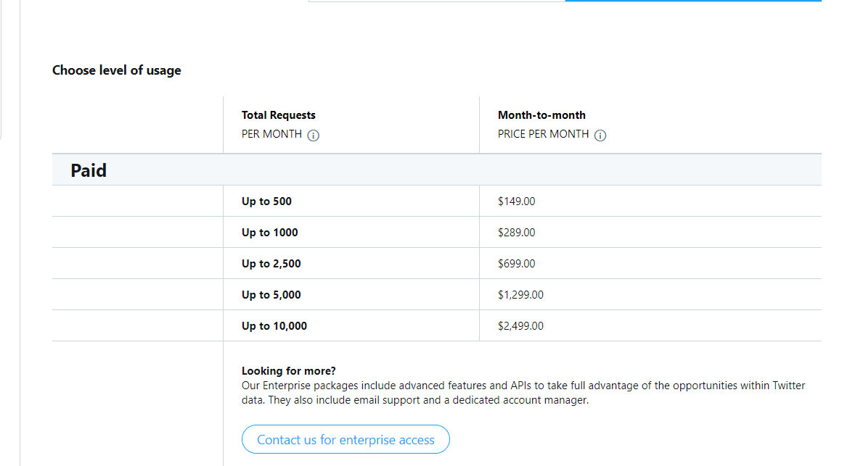

 |  |  |  |  |  | Costes Técnicos
 |  |  |  |  |  | Nombre | Suscripcion |  | Tipo | Precio($) | Precio(€) | Total
 |  |  |  |  |  | * Instancia Google Cloud | e2-n2-standard | 1 | Mensual | MVP(solo 2 meses coste) | 79.78 | 79.78
 |  |  |  |  |  |  | e2-n2-standard + 2 NODOS | 2 | Mensual |  | 5,285.14 | 63,421.68
 |  |  |  |  |  | Alojamiento web Arsys | Professional | 1 | Mensual |  | 5.00 | 60.00
 |  |  |  |  |  | API Twitter | Premium version | 1 | Mensual (x12) | 699 | 573.18 | 6,878.16
 |  |  |  |  |  | EQUIPOS PC Huawei MateBook X Pro 2020 | 16GB+512GB Táctil Intel i5+UHD 620 | 7 |  |  | 1,099.00 | 7,693.00
 |  |  |  |  |  | Kubernettes Google Cloud | N1-standard-2 | 4 | Mensual |  | 118.02 | 1,416.24

 |  |  |  |  |  | Conversion € / $: | 0.82

 |  |  |  |  |  | Costes Indirectos

 |  |  |  |  |  | Telefonía e internet | 7 líneas 12 meses
 |  |  |  |  |  | Despacho en CºNegocios | 250€/mes

